关系图
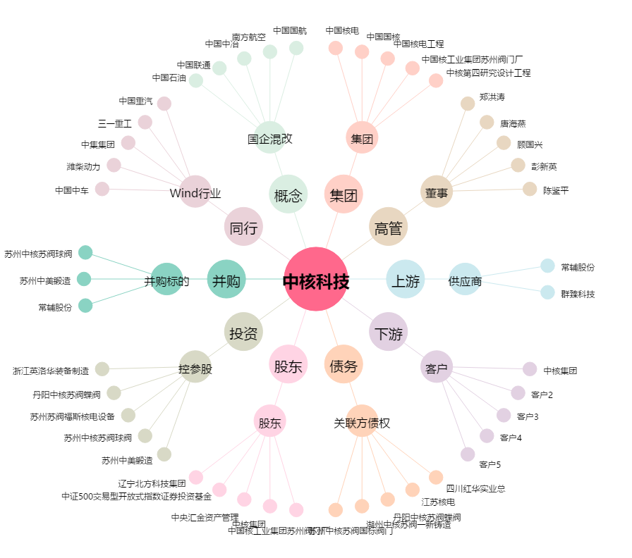
中核科技[000777.SZ] - 关系概览图

